界面&功能
界面相关 |  |  |  |  |  | 功能规则

 | 思维导图
 | //结构复杂的系统可附思维导图（没有可不填）。

 | 流程图
 | //系统判断流程较长或者复杂的可附流程图（没有可不填）。

 | 功能入口
 | //写出所有可进入此功能的途径（没有可不填）。

 | 剧情黑场
 | //涉及到的UI界面以及相关弹窗都需要罗列出来，内容要写全并表达清楚，文字以简洁明了的方式呈现为优（尽量只放美术向的内容）。

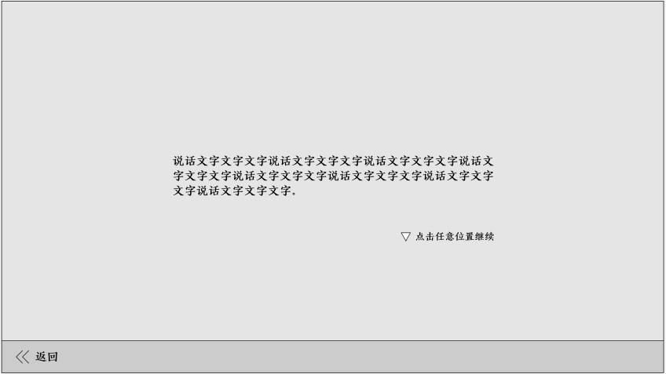

1
 |  |  |  |  |  |  | 1.剧情文字
 |  |  |  |  |  |  | ▶ | 账号每次创建新角色都进入剧情
 |  |  |  |  |  |  | 2.点击继续
 |  |  | 用npc对话美术资源 |  |  |  | ▶ | 点击任意位置继续
 |  |  |  |  |  |  | 3.操作栏
 |  |  |  |  |  |  | ▶ | 点返回
 |  |  |  |  |  |  |  | ▶ | 账号下无角色，点击返回按钮，返回到登录界面
 |  |  |  |  |  |  |  | ▶ | 账号下有角色，点击返回按钮，返回到选角界面

2
3

 | 剧情对话无选项

1
2
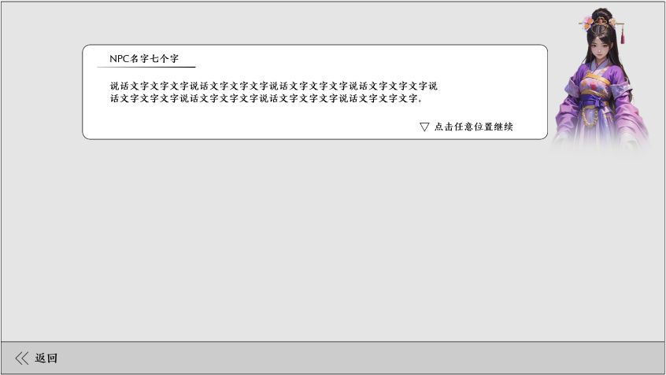
 |  |  |  |  |  |  | 1.对话框
 |  |  |  |  |  |  | ▶ | 显示说话人名字、对话文本和点击提示
 |  |  |  |  |  |  | 2.角色立绘
 |  |  |  |  |  |  | ▶ | 根据说话人显示角色立绘
 |  |  |  |  |  |  | 3.剧情表结构大致字段
 |  |  |  |  |  |  | 说话人 | 对话内容 | 对话类型 | 选项 | 选项增益数值
 |  |  |  |  |  |  | npcid | 剧情文字 | 黑场 | 选项1#选项2#选项3 | 属性id#数值&属性id#数值……
 |  |  | 用npc对话美术资源 |  |  |  |  |  | 对话选项
 |  |  |  |  |  |  |  |  | 对话文本

 | 剧情对话有选项

1
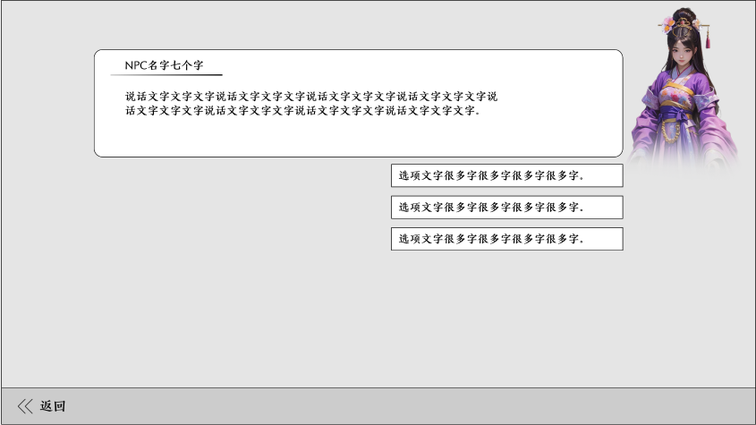

 |  |  |  |  |  |  | 1.选项对话框
 |  |  |  |  |  |  | ▶ | 显示说话人名字、对话文本和选项框
 |  |  |  |  |  |  |  | ▶ | 有选项时不显示”点击任意位置继续“
 |  |  |  |  |  |  | ▶ | 选项影响基础属性
 |  |  | 用npc对话美术资源 |  |  |  |  | ▶ | 属性在选择门派时显示（写在后面）

 | 创角

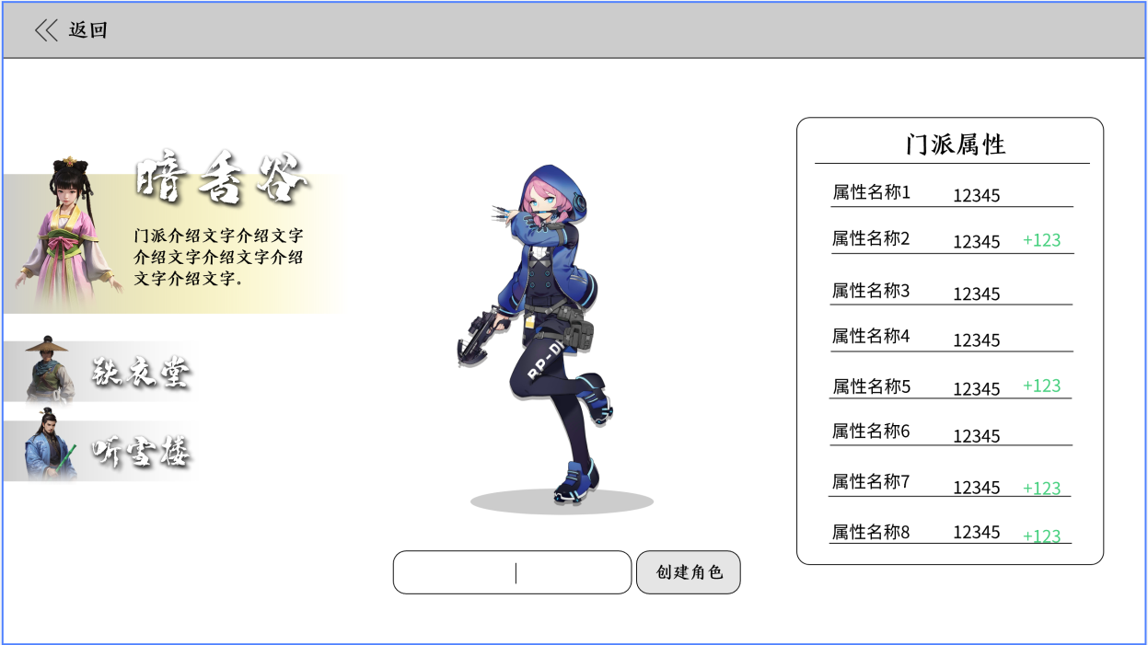
1
4
 |  |  |  |  |  |  | 1.返回
 |  | 1 | 返回 |  |  |  | ▶ | 账号下无角色，点击返回按钮，返回到登录界面
 |  |  | ▶ | 显示返回按钮 |  |  | ▶ | 账号下有角色，点击返回按钮，返回到选角界面
2
3
 |  | 2 | 门派选择 |  |  |  | 2.门派选择
 |  |  | ▶ | 显示三个门派名称：暗香谷、铁衣堂、听雪楼 |  |  | ▶ | 显示三个门派：暗香谷、铁衣堂、听雪楼
 |  |  | ▶ | 显示门派介绍文字 |  |  | ▶ | 选中的切换效果
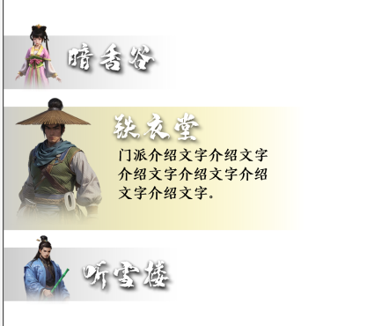
 |  |  | ▶ | 显示角色立绘
 |  |  | ▶ | 选中和未选中需要区分
 |  | 3 | 模型
 |  |  | ▶ | 显示角色模型
 |  | 4 | 门派属性
 |  |  | ▶ | 显示门派属性、属性名称、值和加点
 |  |  | ▶ | 自带属性值和加点值需要颜色区分
 |  | 5 | 创建角色 |  |  |  | ▶ | 显示门派介绍文字
 |  |  | ▶ | 显示输入框和创建按钮 |  |  | 3.模型
 |  |  | ▶ | 点击输入框后，显示闪烁的竖线，并开始输入。 |  |  | ▶ | 显示玩家角色模型
 |  |  |  |  |  |  | 4.门派属性
 |  |  |  |  |  |  | ▶ | 显示对应门派1级属性和值
 |  |  |  |  |  |  | ▶ | 显示前面选项所加的属性数值
5
 |  |  |  |  |  |  |  | ▶ | 无论选择哪个门派都会显示加点
 |  |  |  |  |  |  | 5.创建角色
 |  |  |  |  |  |  | ▶ | 输入昵称，点击创建角色，符合要求进入游戏
 |  |  |  |  |  |  | ▶ | 不符合要求
 |  |  |  |  |  |  |  | ▶ | 有敏感词：“输入词语含有敏感词，请重新输入！”
 |  |  |  |  |  |  |  | ▶ | 重复：“该昵称已存在，请重新输入！”

 | 选角

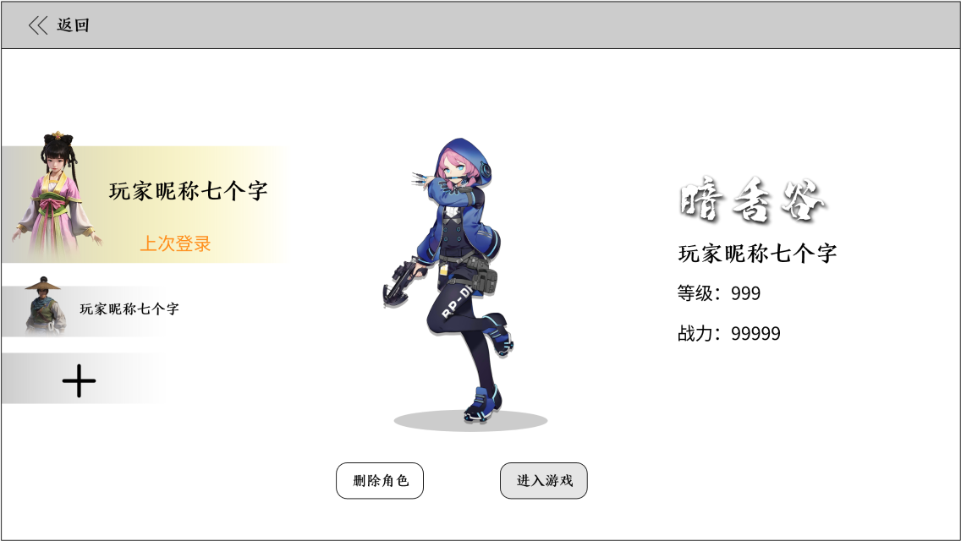
1
2
3
 |  | 1 | 选角 |  |  |  | 1.选角
 |  |  | ▶ | 三个角色位置 |  |  | ▶ | 每个账号3个角色位置
 |  |  |  | ▶ | 突出显示上次登录角色，立绘、昵称 |  |  | ▶ | 上次登录角色显示在第一个，打开时默认选中
 |  |  |  | ▶ | 其他角色显示立绘、昵称 |  |  | ▶ | 按上次登录的顺序逐个往下替换，
 |  |  |  | ▶ | 未创建角色显示+号图标 |  |  |  | 如现顺序为A\B\C，此次登录为C，下次选角的顺序就是C\A\B
 |  | 2 | 模型和操作按钮 |  |  |  |  | ▶ | 角色选中切换状态，顺序不变
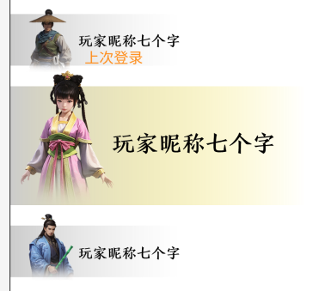
 |  |  | ▶ | 显示角色模型
 |  |  | ▶ | 显示删除角色和进入游戏的操作按钮
 |  |  |  | 需要颜色区分
 |  | 3 | 角色信息
 |  |  | ▶ | 显示角色门派名称：暗香谷、铁衣堂、听雪楼
 |  |  | ▶ | 显示昵称、等级、战力
 |  |  |  |  |  |  |  | ▶ | 未创建角色，点击加号进入创角
 |  |  |  |  |  |  |  | ▶ | 已创建角色，点击2处的操作按钮

 |  |  |  |  |  |  | 2.模型和操作按钮
 |  |  |  |  |  |  | ▶ | 显示角色模型，需要和角色内穿戴的装备同步
 |  |  |  |  |  |  | ▶ | 删除角色按钮
 |  |  |  |  |  |  |  | ▶ | 只有一个角色/当前登录角色，无法删除
 |  |  |  |  |  |  |  |  | 弹tips“该角色无法删除，请重新登录后重试。”
 |  |  |  |  |  |  |  | ▶ | 除以上条件外，点击删除弹二次确认框
 |  |  |  |  |  |  |  |  | “删除后无法恢复，是否确认删除？”
 |  |  |  |  |  |  | ▶ | 进入游戏按钮
 |  |  |  |  |  |  | 3.角色信息
 |  |  |  |  |  |  | ▶ | 显示角色信息
 |  |  |  |  |  |  | ▶ | 战力需要与角色界面内同步

参考图
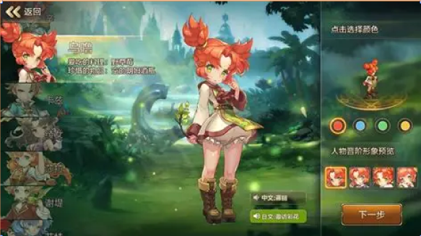

参考图

 | 创角界面
 | //当前系统功能设计思路参考（包括游戏）

